0. Ausfüllhinweise
Ausfüllhinweise

1. | Es gibt drei Tabellenblätter zur Bearbeitung durch die Verwaltung der Stadt bzw. Gemeinde: 1. Angaben zur Gemeinde, 2. Infrastruktur, 3. Feuerwehr.
2. | Die Tabellen innerhalb eines Tabellenblattes, in denen die Angaben ergänzt werden sollen, sind von links nach rechts angeordnet.
3. | Als "Anlage" in Form von je einer Excel-Datei ist das Stammdatenblatt FW-Standort und FW-Einsatzmittel verfügbar, welches von den zuständigen Behörden ebenfalls auszufüllen ist.
4. | 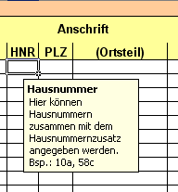 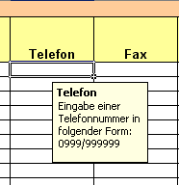 In ausgewählten Feldern sind Eingabehilfen und Vorgaben zur Schreibweise mit teilweise hinterlegten Beispielen aufgeführt. Im Bild unten sehen Sie eine Eingabehilfe für die Eingabe einer Hausnummer und Telefonnummer. Die Eingabehilfen erscheinen, wenn der Mauszeiger in die jeweilige Zelle positioniert wird. Wichtig ist, dass die Vorgaben in der Schreibweise korrekt umgesetzt werden, da die Daten später automatisch ausgelesen werden und die manuelle Nacharbeit weitestgehend minimiert werden soll.
5. | Sollten keine Angaben zu bestimmten Bereichen bekannt sein, sind die jeweiligen Felder leer zu lassen.
6. | Tabellenblätter sollten nicht umbenannt und Zeilen, in denen Daten enthalten sind nicht gelöscht werden.
7. | Die Tabellenblätter sind für einen Druck so konfiguriert worden, dass jede Tabelle auf eine separate Seite gedruckt wird. Eigene Druckanpassungen sind möglich.

